answer
alpha = 1 | [a_1 b_1] = [-0.1 0.45]
 | x | f(x) | x_0 | N | M | m | q | Комментарии
Половинное деление | 0.449966 | -0.770729 | 0.4999 | 14 | - | - | - | Корень x=0 имеет кратность 2, поэтому метод не работает
Метод хорд | -7.7999e-07 | -7.79991e-07 | 0.4999 | 7 | 2.46841 | 0.652635 | -
Простая итерация | 5.11202e-06 | -5.11206e-06 | 0.4999 | 20 | - | - | 0.735597
Метод Эткена | 8.96722e-08 | -8.96722e-08 | 0.4999 | 11 | - | - | 0.735647
Метод Ньютона | 3.46044e-12 | -3.46034e-12 | 0.4999 | 5 | 2.46841 | 0.652635 | -

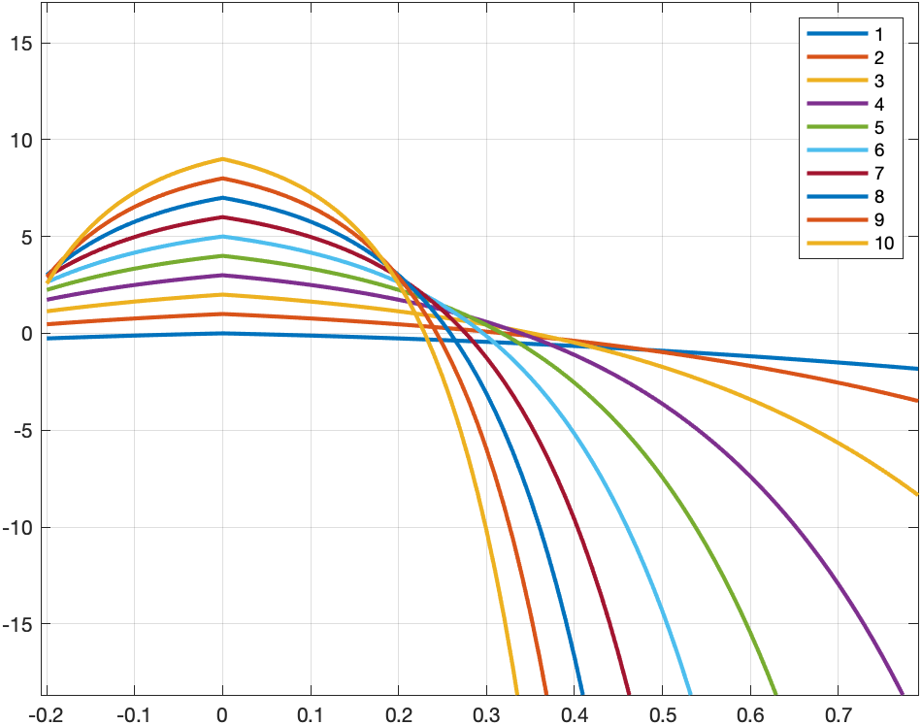
alpha = 2 | [a_2 b_2] = [-0.1 0.45]
 | x | f(x) | x_0 | N | M | m | q
Половинное деление | 0.320255 | -9.45219e-06 | 0.4999 | 14 | - | - | -
Метод хорд | 0.320253 | -3.63072e-06 | 0.4999 | 6 | 5.81931 | 1.32145 | -
Простая итерация | 0.320253 | -2.40116e-06 | 0.4999 | 8 | - | - | 0.772886
Метод Эткена | 0.320252 | -2.03541e-09 | 0.4999 | 5 | - | - | 0.772936
Метод Ньютона | 0.320252 | -3.63776e-12 | 0.4999 | 4 | 5.81931 | 1.32145 | -

alpha = 3 | [a_3 b_3] = [-0.1 0.45]
 | x | f(x) | x_0 | N | M | m | q
Половинное деление | 0.352145 | -0.000109098 | 0.4999 | 14 | - | - | -
Метод хорд | 0.352135 | -8.86239e-06 | 0.4999 | 6 | 12.4724 | 2.12484 | -
Простая итерация | 0.352134 | -5.12609e-06 | 0.4999 | 8 | - | - | 0.829593
Метод Эткена | 0.352134 | -2.55351e-09 | 0.4999 | 5 | - | - | 0.829643
Метод Ньютона | 0.352134 | -5.08478e-11 | 0.4999 | 4 | 12.4724 | 2.12484 | -

alpha = 4 | [a_4 b_4] = [-0.1 0.45]
 | x | f(x) | x_0 | N | M | m | q
Половинное деление | 0.339255 | 0.000309997 | 0.4999 | 14 | - | - | -
Метод хорд | 0.339276 | -3.24375e-05 | 0.4999 | 7 | 25.0987 | 3.0837 | -
Простая итерация | 0.339274 | -7.18936e-06 | 0.4999 | 11 | - | - | 0.87709
Метод Эткена | 0.339274 | -9.91448e-08 | 0.4999 | 6 | - | - | 0.87714
Метод Ньютона | 0.339274 | 4.44089e-16 | 0.4999 | 5 | 25.0987 | 3.0837 | -

alpha = 5 | [a_5 b_5] = [-0.1 0.45]
 | x | f(x) | x_0 | N | M | m | q
Половинное деление | 0.317804 | 5.61381e-05 | 0.4999 | 13 | - | - | -
Метод хорд | 0.317809 | -5.88364e-05 | 0.4999 | 9 | 48.3388 | 4.22185 | -
Простая итерация | 0.317807 | -2.13227e-05 | 0.4999 | 15 | - | - | 0.912613
Метод Эткена | 0.317806 | -7.15156e-07 | 0.4999 | 7 | - | - | 0.912663
Метод Ньютона | 0.317806 | -4.17444e-13 | 0.4999 | 5 | 48.3388 | 4.22185 | -

alpha = 6 | [a_6 b_6] = [-0.1 0.45]
 | x | f(x) | x_0 | N | M | m | q
Половинное деление | 0.296152 | 0.000730341 | 0.4999 | 14 | - | - | -
Метод хорд | 0.296174 | -6.95931e-05 | 0.4999 | 12 | 90.1785 | 5.56641 | -
Простая итерация | 0.296173 | -2.84669e-05 | 0.4999 | 22 | - | - | 0.938224
Метод Эткена | 0.296172 | -2.94313e-07 | 0.4999 | 11 | - | - | 0.938274
Метод Ньютона | 0.296172 | -9.29418e-10 | 0.4999 | 5 | 90.1785 | 5.56641 | -

alpha = 7 | [a_7 b_7] = [-0.1 0.45]
 | x | f(x) | x_0 | N | M | m | q
Половинное деление | 0.276413 | 0.000308249 | 0.4999 | 14 | - | - | -
Метод хорд | 0.276422 | -0.000156121 | 0.4999 | 15 | 164.253 | 7.14818 | -
Простая итерация | 0.27642 | -3.83989e-05 | 0.4999 | 32 | - | - | 0.956431
Метод Эткена | 0.276419 | -3.64579e-06 | 0.4999 | 13 | - | - | 0.956481
Метод Ньютона | 0.276419 | -7.99361e-15 | 0.4999 | 6 | 164.253 | 7.14818 | -

alpha = 8 | [a_8 b_8] = [-0.1 0.45]
 | x | f(x) | x_0 | N | M | m | q
Половинное деление | 0.25889 | -0.00071324 | 0.4999 | 14 | - | - | -
Метод хорд | 0.258881 | -0.000162167 | 0.4999 | 20 | 293.686 | 9.00221 | -
Простая итерация | 0.25888 | -7.04418e-05 | 0.4999 | 45 | - | - | 0.969298
Метод Эткена | 0.258879 | -2.53153e-06 | 0.4999 | 19 | - | - | 0.969348
Метод Ньютона | 0.258879 | -5.24443e-11 | 0.4999 | 6 | 293.686 | 9.00221 | -

alpha = 9 | [a_9 b_9] = [-0.1 0.45]
 | x | f(x) | x_0 | N | M | m | q
Половинное деление | 0.243381 | 0.00173981 | 0.4999 | 14 | - | - | -
Метод хорд | 0.243406 | -0.000329919 | 0.4999 | 25 | 517.477 | 11.1683 | -
Простая итерация | 0.243403 | -9.13422e-05 | 0.4999 | 65 | - | - | 0.978368
Метод Эткена | 0.243402 | -6.28806e-06 | 0.4999 | 25 | - | - | 0.978418
Метод Ньютона | 0.243402 | 1.77636e-15 | 0.4999 | 7 | 517.477 | 11.1683 | -

alpha = 10 | [a_10 b_10] = [-0.1 0.45]
 | x | f(x) | x_0 | N | M | m | q
Половинное деление | 0.229752 | -0.00222182 | 0.4999 | 14 | - | - | -
Метод хорд | 0.229733 | -0.000372689 | 0.4999 | 33 | 901.071 | 13.6915 | -
Простая итерация | 0.22973 | -0.000114068 | 0.4999 | 94 | - | - | 0.984755
Метод Эткена | 0.229729 | -1.29237e-05 | 0.4999 | 34 | - | - | 0.984805
Метод Ньютона | 0.229729 | -2.19735e-12 | 0.4999 | 7 | 901.071 | 13.6915 | -

